Sheet1
办公家具类采购清单(数量据实）
序 | 名称 | 限价（元） | 预计数量（最高采购数量） | 小计（元） | 备注 | 规格 | 参照式样
1 | 会议桌（张） | 430 | 150 | 64500 | 1、基材：采用E0级浸渍胶膜纸饰面刨花板，符合GB/T 15102-2017《浸渍胶膜纸饰面纤维板和刨花板》、GB/T 39600-2021《人造板及其制品甲醛释放量分级》、GB/T 35601-2017《绿色产品评价人造板和木质地板》、GB 8624-2012《建筑材料及制品燃烧性能分级》标准。 2、封边条：采用 PVC 全自动机械热压封边，符合QB/T 4463-2013《家具用封边条技术要求》、GB 28481-2012《塑料家具中有害物质限量》标准。 3、五金配件：采用优质五金配件，三合一偏心连接件符合QB/T3826-1999《轻工产品金属镀层和化学处理层的耐腐蚀试验方法中性盐雾试验(NSS)法》、QB/T 3832-1999《轻工产品金属镀层腐蚀试验结果的评价》标准。 4、优质钢制脚架、可折叠。 以上第1-3项投标人须提供由第三方检测机构出具的检测报告或其他相关证明文件 | 400*1200 | 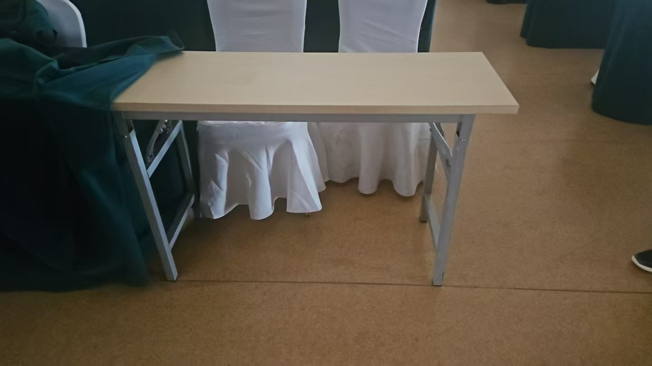
2 | 会议桌套（张） | 280 | 150 | 42000 | 1、布料：成份：100%聚酯纤维，抗菌效果抑菌率（洗涤30次后振荡法）：金黄色葡萄球菌≥70%、大肠杆菌≥70%、白色念珠菌≥70%。 2、阻燃：水洗＞100次 1级阻燃全项指标检测要求（包含但不限于：燃烧性能、氧指数、烟密度等级、产烟毒性）。 | 配套（双色，双面使用）（颜色以甲方选定为准）
3 | 会议椅（把） | 200 | 300 | 60000 | 1、布料：成份：100%聚酯纤维，抗菌效果抑菌率（洗涤30次后振荡法）：金黄色葡萄球菌≥70%、大肠杆菌≥70%、白色念珠菌≥70%。 2、海绵：采用高密度海绵，符合QB/T 2280-2016《办公家具 办公椅》、HJ 2547-2016《环境标志产品技术要求 家具》、GB 17927.1-2011《软体家具 床垫和沙发 抗引燃特性的评定 第1部分：阴燃的香烟》、GB 20286-2006《公共场所阻燃制品及组件燃烧性能要求和标识》、QB/T 4371-2012《家具抗菌性能评价》标准。 3、采用优质铝合金脚架； 以上第2项投标人须提供由第三方检测机构出具的检测报告或其他相关证明文件 | 常规 | 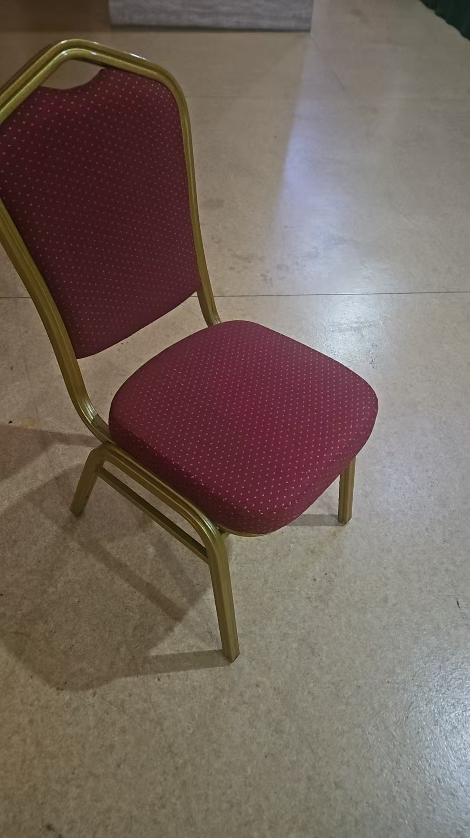
4 | 会议椅套（个） | 70 | 300 | 21000 | 1、布料：成份：100%聚酯纤维，抗菌效果抑菌率（洗涤30次后振荡法）：金黄色葡萄球菌≥70%、大肠杆菌≥70%、白色念珠菌≥70%。 2、阻燃：水洗＞100次 1级阻燃全项指标检测要求（包含但不限于：燃烧性能、氧指数、烟密度等级、产烟毒性）。 | 配套（颜色以甲方选定为准）
5 | 会议室主席台桌子（张） | 550 | 10 | 5500 | 1、基材：采用E0级浸渍胶膜纸饰面刨花板，符合GB/T 15102-2017《浸渍胶膜纸饰面纤维板和刨花板》、GB/T 39600-2021《人造板及其制品甲醛释放量分级》、GB/T 35601-2017《绿色产品评价人造板和木质地板》、GB 8624-2012《建筑材料及制品燃烧性能分级》标准。（投标人须提供有效检测报告复印件）。 2、封边条：采用 PVC 全自动机械热压封边，符合QB/T 4463-2013《家具用封边条技术要求》、GB 28481-2012《塑料家具中有害物质限量》标准。 （投标人须提供有效检测报告复印件）。 3、五金配件：采用优质五金配件，三合一偏心连接件符合QB/T3826-1999《轻工产品金属镀层和化学处理层的耐腐蚀试验方法中性盐雾试验(NSS)法》、QB/T 3832-1999《轻工产品金属镀层腐蚀试验结果的评价》标准。 4、优质钢制脚架、可折叠。 以上第1-3项投标人须提供由第三方检测机构出具的检测报告或其他相关证明文件 | 600*1800
6 | 主席台桌套（张） | 280 | 10 | 2800 | 1、布料：成份：100%聚酯纤维，抗菌效果抑菌率（洗涤30次后振荡法）：金黄色葡萄球菌≥70%、大肠杆菌≥70%、白色念珠菌≥70%。 2、阻燃：水洗＞100次 1级阻燃全项指标检测要求（包含但不限于：燃烧性能、氧指数、烟密度等级、产烟毒性）。 | 配套（颜色以甲方选定为准）
7 | 主席台椅子（把） | 1250 | 10 | 12500 | 1、面材：采用人造皮革，颜色均匀，回位伸缩性强。符合GB/T 16799-2018《家具用皮革》、GB/T 22808-2021《皮革和毛皮 化学试验 五氯苯酚含量的测定》标准。（投标人须提供有效检测报告复印件）。 2、海绵：采用高密度海绵，符合QB/T 2280-2016《办公家具 办公椅》、HJ 2547-2016《环境标志产品技术要求 家具》、GB 17927.1-2011《软体家具 床垫和沙发 抗引燃特性的评定 第1部分：阴燃的香烟》、GB 20286-2006《公共场所阻燃制品及组件燃烧性能要求和标识》、QB/T 4371-2012《家具抗菌性能评价》标准。 3、脚架：优质实木橡胶木脚架，表面喷漆处理。 4、油漆：采用环保水性油漆，符合GB 18581-2020《木器涂料中有害物质限量》、GB/T 23999-2009《室内装饰装修用水性木器涂料》、HG/T3950-2007《抗菌涂料》、GB/T21866-2008《抗菌涂料(漆膜) 抗菌性测定法和抗菌效果》标准。 以上第1、2、4项投标人须提供由第三方检测机构出具的检测报告或其他相关证明文件 | 常规
8 | 餐桌（张） | 1100 | 25 | 27500 | 带转玻、可折叠； 1、基材：采用E0级浸渍胶膜纸饰面刨花板，符合GB/T 15102-2017《浸渍胶膜纸饰面纤维板和刨花板》、GB/T 39600-2021《人造板及其制品甲醛释放量分级》、GB/T 35601-2017《绿色产品评价人造板和木质地板》、GB 8624-2012《建筑材料及制品燃烧性能分级》标准。 2、封边条：采用 PVC 全自动机械热压封边，符合QB/T 4463-2013《家具用封边条技术要求》、GB 28481-2012《塑料家具中有害物质限量》标准。 3、五金配件：优质五金配件。 4、优质钢制脚架，表面经过环氧树脂粉末喷涂处理，有效防腐，防静电，管壁厚度≥2.0mm以上，符合GB/T3325-2017《金属家具通用技术条件》、GB18580-2017《室内装饰装修材料木家具中有害物质限量》标准。 5、须提供家具稳定性质量认证证书、家具耐老化质量认证证书、无毒害家具产品认证证书。 以上第1、2、4项投标人须提供由第三方检测机构出具的检测报告或其他相关证明文件，且须提供家具稳定性质量认证证书、家具耐老化质量认证证书、无毒害家具产品认证证书。 | φ1800
9 | 职员办公桌（套） | 1350 | 20 | 27000 | 1、基材：采用E0级浸渍胶膜纸饰面刨花板，符合GB/T 15102-2017《浸渍胶膜纸饰面纤维板和刨花板》、GB/T 39600-2021《人造板及其制品甲醛释放量分级》、GB/T 35601-2017《绿色产品评价人造板和木质地板》、GB 8624-2012《建筑材料及制品燃烧性能分级》标准。 2、封边条：采用 PVC 全自动机械热压封边，符合QB/T 4463-2013《家具用封边条技术要求》、GB 28481-2012《塑料家具中有害物质限量》标准。 3、五金配件：采用优质五金配件，三合一偏心连接件符合QB/T3826-1999《轻工产品金属镀层和化学处理层的耐腐蚀试验方法中性盐雾试验(NSS)法》、QB/T 3832-1999《轻工产品金属镀层腐蚀试验结果的评价》标准。 以上第1-3项投标人须提供由第三方检测机构出具的检测报告或其他相关证明文件。 | 桌：700*1400 其他：配套（含办公桌、边柜、抽屉柜、机箱滑动架）
10 | 职员办公椅（把) | 800 | 20 | 16000 | 1、面料：采用优质网布面料，弹性好，透气性强，耐磨、耐脏、易打理；达到国标GB18401-2010国家纺织产品基本安全技术规范的检验标准（投标人须提供有效检测报告复印件）； 2、头枕：U型力学头枕设计，可高低升降、角度及前后调节。 3、椅背：椅背倾仰锁定；采用优质网布面料，弹性好，透气性强。耐磨、耐脏、易打理。 4、腰枕：椅背在支撑腰椎位置根据人体脊椎的曲线特征，配有自动弹性腰枕，设计了弧度，保证不同体型的使用者、在不同坐姿状态下，都能得到贴合的腰部支撑，缓解腰部酸痛。 5、底盘：采用三线键控操控底盘”，同时控制座垫升降、椅背倾仰三段锁定功能、椅座可前后滑动，操控简便、人性化；椅背弹力会根据使用者的体重自动调节，满足不同体重使用者用椅需求。 6、气压棒：采用优质气压棒，采用精钢铸造。 7、椅脚：采用尼龙五星脚支撑，椅脚承重力超过1136kg。 8、椅轮：采用65mm尼龙椅轮，滑行顺畅、无噪音，且不会刮伤地板。 9、带午休功能，易打理； | 常规 | 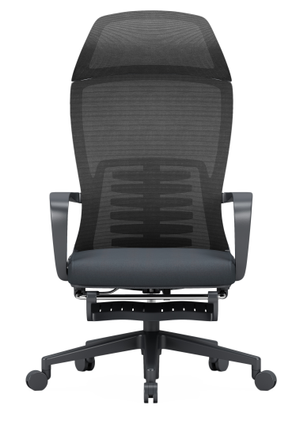
11 | 中层办公桌（套） | 3300 | 10 | 33000 | 1、面材：优质0.6mmAAA级胡桃木皮，符合GB/T 13010-2020《木材工业用单板》、GB 18580-2017《室内装饰装修材料 人造板及其制品中甲醛释放限量》标准。 2、基材：采用多层实木板，符合GB/T9846-2015《普通胶合板》、GB18580-2017《室内装饰装修材料人造板及其制品中甲醛释放限量》、GB/T 39600-2021《人造板及其制品甲醛释放量分级》、GB/T 35601-2017《绿色产品评价 人造板和木质地板》、GB8624-2012《建筑材料及制品燃烧性能分级》标准。 （投标人须提供有效检测报告复印件）。 3、油漆：采用环保水性油漆，符合GB 18581-2020《木器涂料中有害物质限量》、GB/T 23999-2009《室内装饰装修用水性木器涂料》、HG/T3950-2007《抗菌涂料》、GB/T21866-2008《抗菌涂料(漆膜) 抗菌性测定法和抗菌效果》标准。 4、白乳胶：采用环保白乳胶；符合GB 18583- 2008 《室内装饰装修材料 胶粘剂中有害物质限量》标准。 5、五金配件：采用优质五金配件，三合一偏心连接件符合QB/T3826-1999《轻工产品金属镀层和化学处理层的耐腐蚀试验方法中性盐雾试验(NSS)法》、QB/T 3832-1999《轻工产品金属镀层腐蚀试验结果的评价》标准。 以上内容投标人须提供由第三方检测机构出具的检测报告或其他相关证明文件 | 900*1800 （含办公桌、边柜、抽屉柜、机箱滑动架）边柜长1-1.2m | 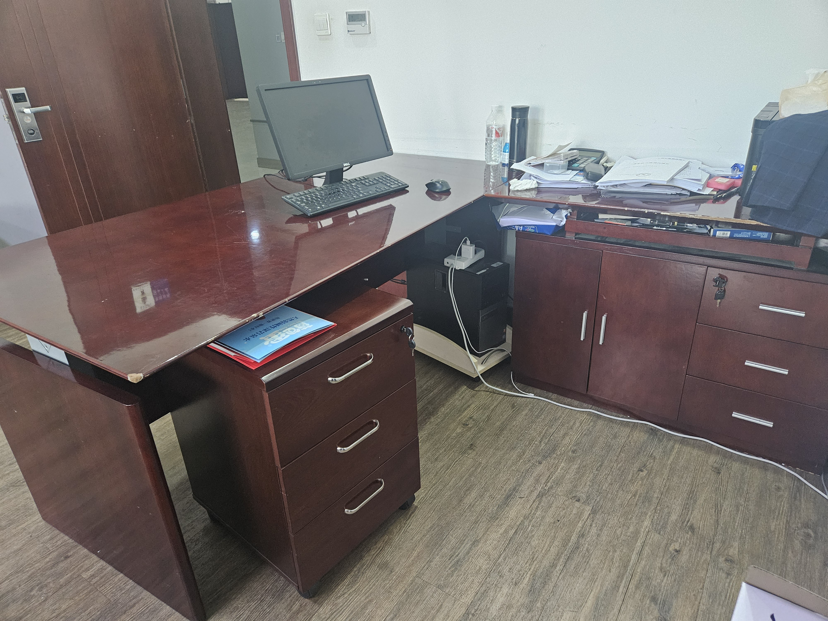
12 | 中层办公椅（把） | 1250 | 10 | 12500 | 1、面材：采用优质环保头层牛皮。 2、海绵：采用高密度海绵，符合QB/T 2280-2016《办公家具 办公椅》、HJ 2547-2016《环境标志产品技术要求 家具》、GB 17927.1-2011《软体家具 床垫和沙发 抗引燃特性的评定 第1部分：阴燃的香烟》、GB 20286-2006《公共场所阻燃制品及组件燃烧性能要求和标识》、QB/T 4371-2012《家具抗菌性能评价》标准。（投标人须提供有效检测报告复印件）。 3、高标铝合金一体成型扶手+皮饰面。 4、升降、倾仰四档锁定功能底盘，倾仰力度均匀、座感柔韧、弹力贴身。 5、高标号铝合金一次性成型五星脚，环保标准，净亮度高。静压测试1300KG以上。 6、60PU静音万向轮，行走顺滑。 | 常规 | 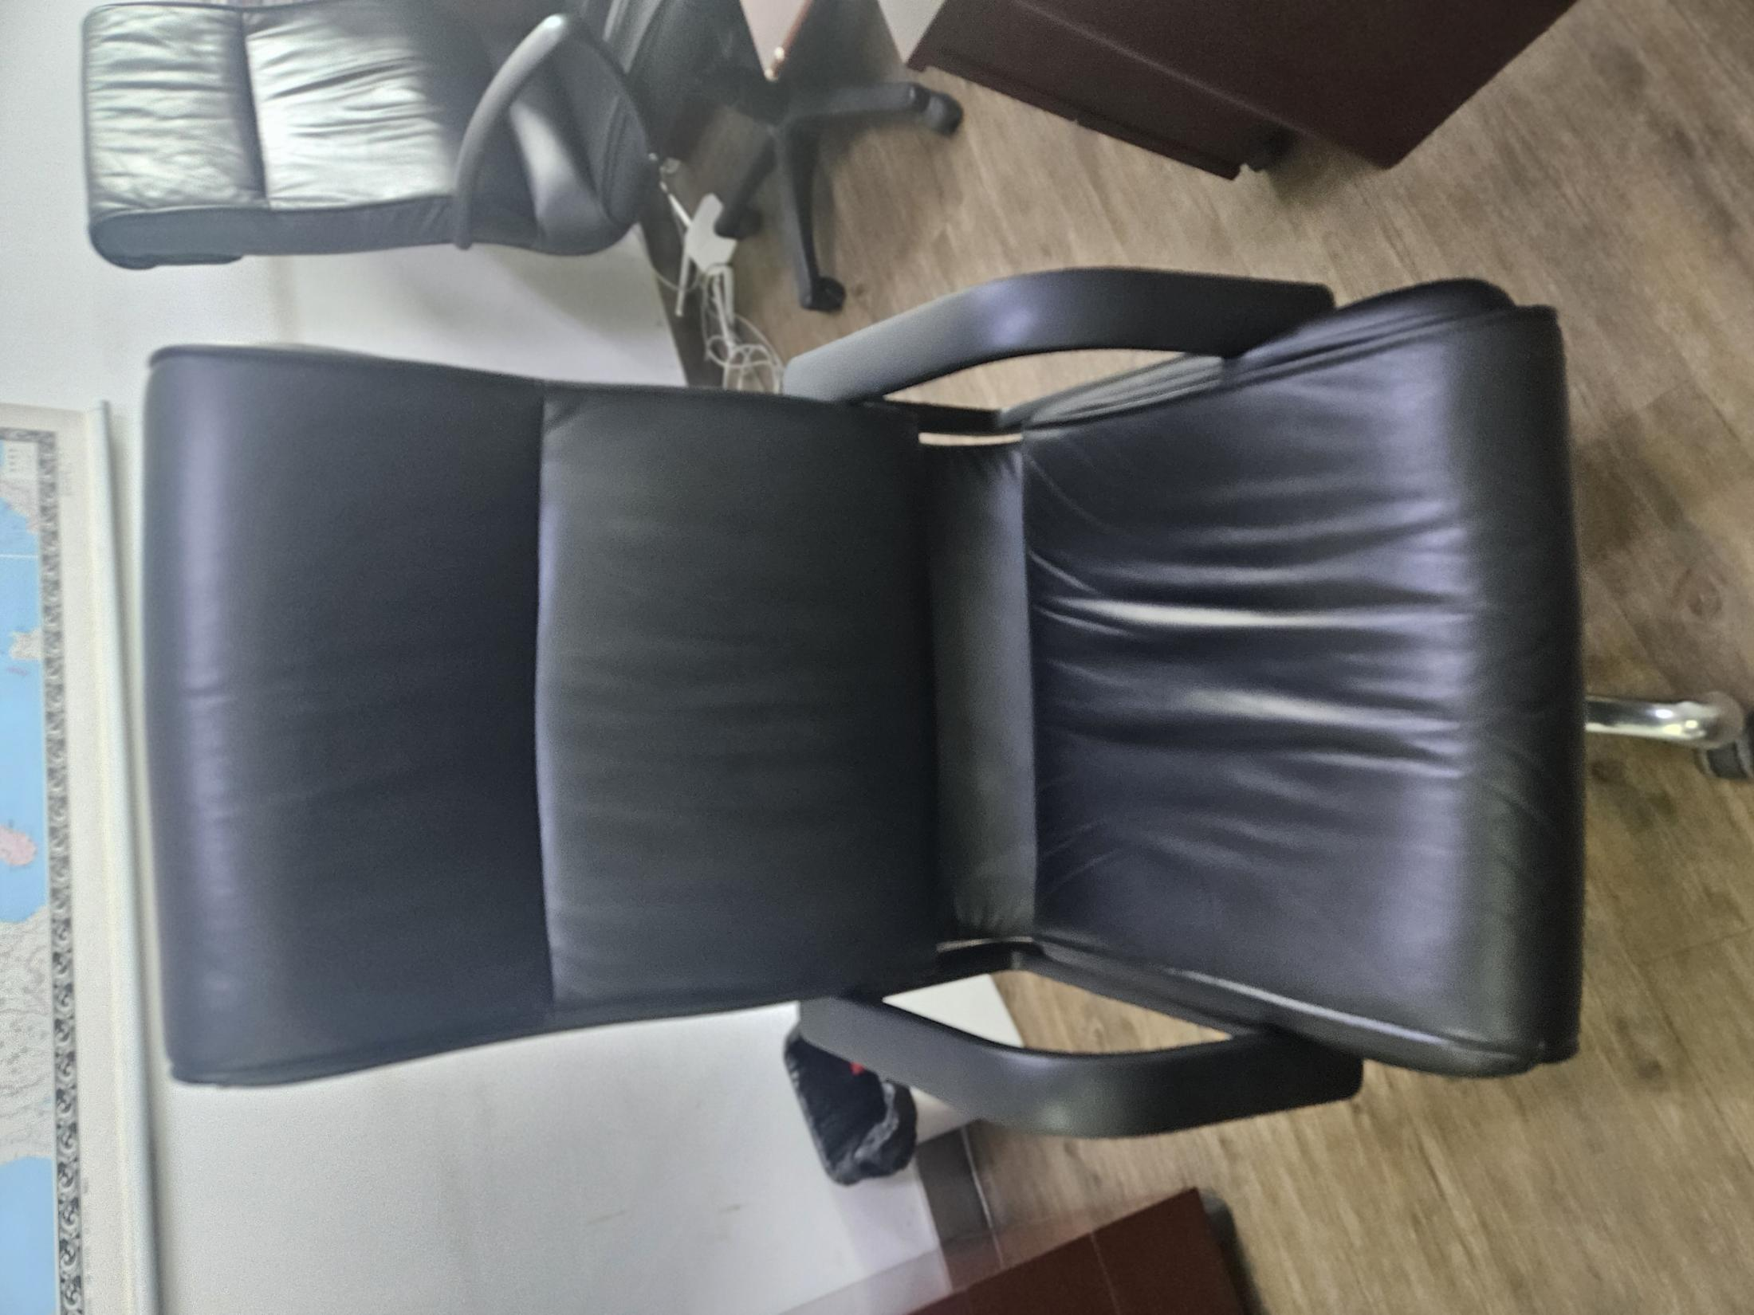
13 | 铁皮柜（个） | 900 | 10 | 9000 | 选用优质一级冷轧钢板、裸板厚度≥0.8mm，表面须为粉末喷涂或无溶剂环氧树脂工艺，可任意调节隔板高度，一体成型全钢拉手设计。 | 850*400*1800
14 | 三人沙发 | 3200 | 5 | 16000 | 1、面材：采用优质环保真皮。 2、基材：优质实木框架，经烘干防腐防虫处理。符合GB 18580-2017《室内装饰装修材料人造板及其制品中甲醛释放限量》、GB 8624-2012《建筑材料及制品燃烧性能分级》、QB/T 4371-2012《家具抗菌性能的评价》、JC/T2039-2010《抗菌防霉木质装饰板》标准。 3、油漆：采用环保水性油漆，符合GB 18581-2020《木器涂料中有害物质限量》、GB/T 23999-2009《室内装饰装修用水性木器涂料》、HG/T3950-2007《抗菌涂料》、GB/T21866-2008《抗菌涂料(漆膜) 抗菌性测定法和抗菌效果》标准。 4、海绵：采用高密度海绵，符合QB/T 2280-2016《办公家具 办公椅》、HJ 2547-2016《环境标志产品技术要求 家具》、GB 17927.1-2011《软体家具 床垫和沙发 抗引燃特性的评定》、GB 20286-2006《公共场所阻燃制品及组件燃烧性能要求和标识》、QB/T 4371-2012《家具抗菌性能评价》标准。 以上内容投标人须提供由第三方检测机构出具的检测报告或其他相关证明文件 | 三人位 | 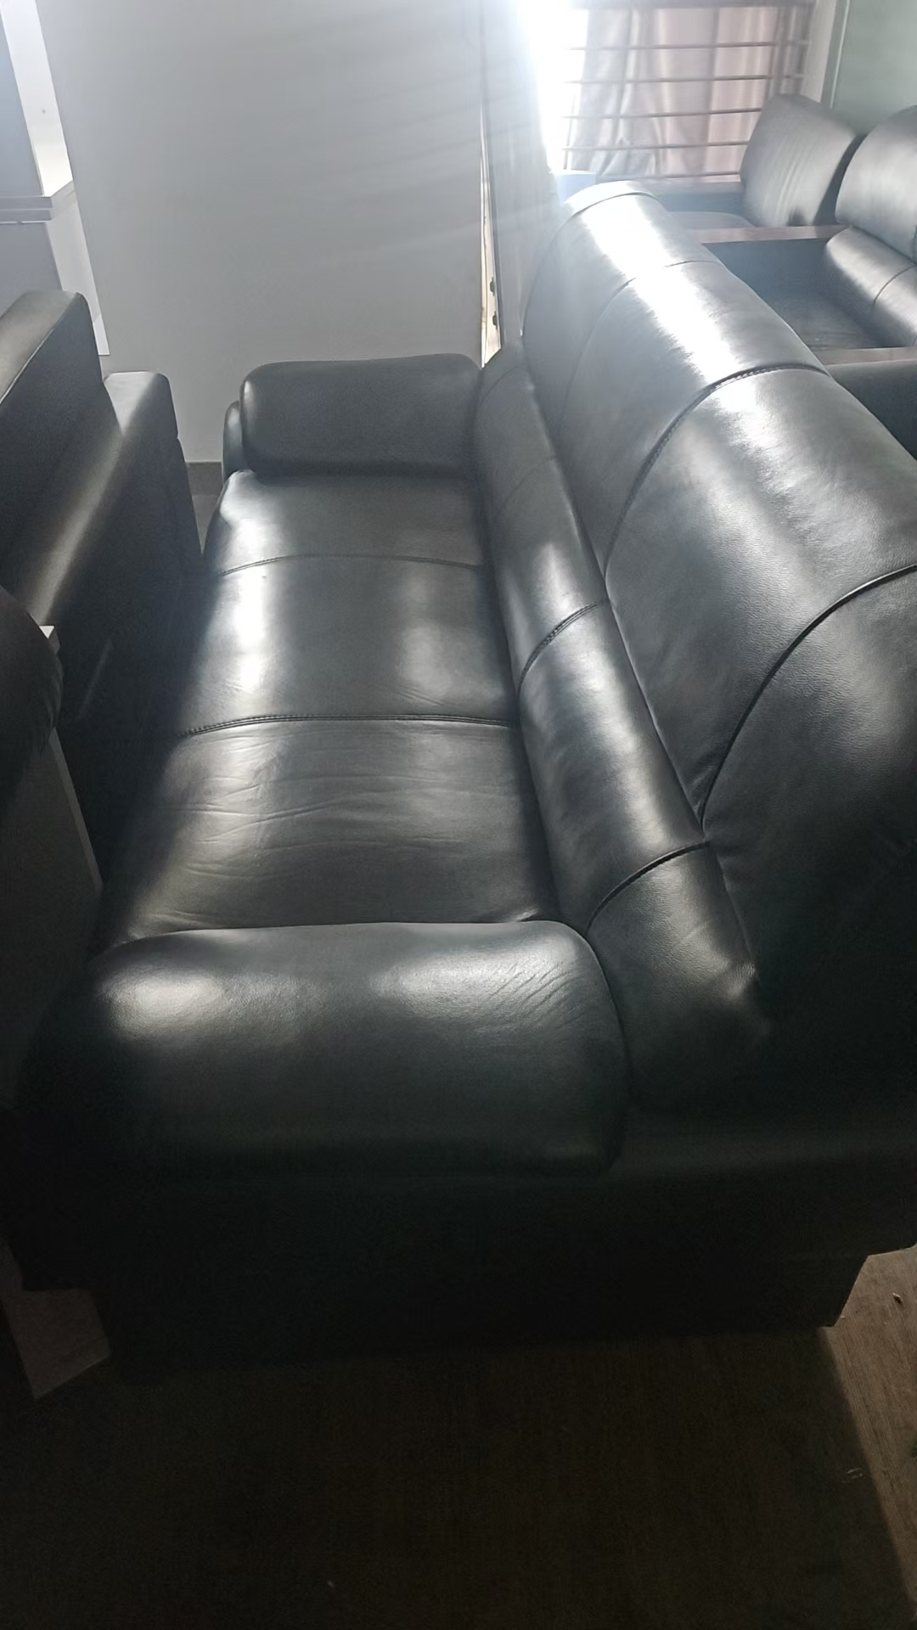
合计（预计） |  |  |  | 349300

